Sheet1
项目进度计划表-甘特图表

 | 项目合计 | 10 |  | 完成项目 | 3 |  | 超期项目 | 2 |  | 完成率 | 30%

序号 | 项目计划 |  | 开始日期 | 截止日期 | 已完成天数 | 剩余天数 | 是否完成 | 是否超期 | 完成进度 | 备注
1 | S项目可行性研究方案 |  | 2022-03-01 | 2022-03-08 | 8 | 0 | ☑ |  | 100%
2 | J项目入职培训 |  | 2022-03-04 | 2022-03-10 | 7 | 0 | ☑ |  | 100%
3 | O项目采购管理 |  | 2022-03-07 | 2022-03-15 | 9 | 0 | □ | 已超期 | 90%
4 | P项目财务报表 |  | 2022-03-10 | 2022-03-16 | 7 | 0 | ☑ |  | 80%
5 | Q项目入职培训管理 |  | 2022-03-13 | 2022-03-17 | 5 | 0 | □ | 已超期 | 80%
6 | S项目可行性研究方案 |  | 2022-03-16 | 2022-03-24 | 3 | 6 | □ |  | 70%
7 | J项目入职培训 |  | 2022-03-19 | 2022-03-25 | 0 | 7 | □ |  | 0%
8 | O项目采购管理 |  | 2022-03-22 | 2022-03-27 | 0 | 6 | □ |  | 0%
9 | P项目财务报表 |  | 2022-03-25 | 2022-03-30 | 0 | 6 | □ |  | 0%
10 | Q项目入职培训管理 |  | 2022-03-28 | 2022-04-02 | 0 | 6 | □ |  | 0%

使用说明
稻壳儿表格模板使用说明
（本页为说明页，用户使用模板时可删除本页内容）

01
基础操作指南
中文｜字体名称
汉仪书魂体简
中文｜字体名称
汉仪旗黑 55简
02
字体说明

· 如何撤销工作表保护？
1、选中对应工作表。
2、点击：「审阅---撤销工作表」保护。

· 如何增加行数？
1、选中最后一行，鼠标放在选中区域右下角。
2、当鼠标箭头变成黑色十字形时，点击鼠标左键下拉即可。

【说明】
模板中使用的字体仅限于个人学习、研究或欣赏目的使用，如需商用请您自行向版权方购买、获取商用版权。
模板中使用的字体为开源字体，请用户按照该款开源字体的开源协议要求来使用该字体。


· 请在此处输入表格使用说明问题。
1、已完成天数剩余天数自动生成。
2、下拉选择是否完成，超期自动生成。

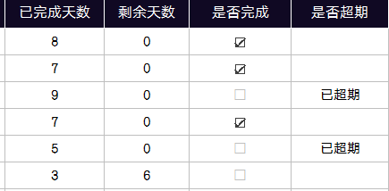

03
素材说明
无

